說明
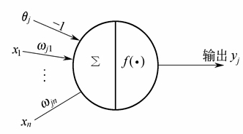
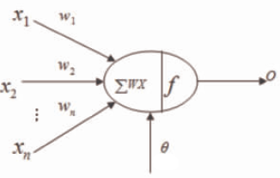
神經網路（範例） |  |  |  |  |  | 編號 |  | 1 |  |  |  |  |  |  |  | 基本神經元架構
以辨別字母A、P、L、E之問題，在excel實作簡單AI模型 |  |  |  |  |  | 字母圖像 |  | 0 | 1 | 1 | 0
下圖為模型結構，X為輸入層，H為隱藏層，Z為輸出層 |  |  |  |  |  |  |  | 1 | 0 | 1 | 0
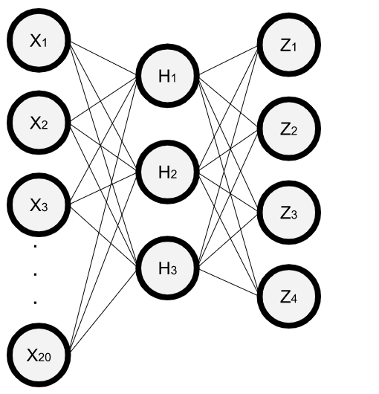
 |  |  |  |  |  |  |  | 1 | 1 | 1 | 0
 |  |  |  |  |  |  |  | 1 | 0 | 1 | 0
 |  |  |  |  |  |  |  | 1 | 0 | 0 | 1 | 輸入層為5*4之圖像，固總共有20筆輸入
 |  |  |  |  |  | 輸入層 |  | 0 | 1 | 1 | 0 | X1 | X2 | X3 | X4
 |  |  |  |  |  |  |  | 1 | 0 | 1 | 0 | X5 | X6 | X7 | X8
 |  |  |  |  |  |  |  | 1 | 1 | 1 | 0 | X9 | X10 | X11 | X12
 |  |  |  |  |  |  |  | 1 | 0 | 1 | 0 | X13 | X14 | X15 | X16
 |  |  |  |  |  |  |  | 1 | 0 | 0 | 1 | X17 | X18 | X19 | X20
 |  |  |  |  |  | 正解 |  | 1 | 0 | 0 | 0 |  |  |  |  | 以數學式表示即為:

$$σ\left(x\right)=\frac{1}{1+ⅇ^{−x}}$$
 |  |  |  |  |  |  |  | h
 |  |  |  |  |  | 隱藏層 | 1 | 1.00
 |  |  |  |  |  |  | 2 | 1.00
 |  | 正解字母 |  |  |  |  | 3 | 1.00
 | 字母 | A | P | L | E
權重w與閾値θ |  |  |  |  |  |  |  | z
 | 隱藏層 | w |  |  | θ | 輸出層 | 1 | 0.64
H1 | 0.84 | 0.02 | 0.52 | 0.27 |  |  | 2 | 0.84
 | 0.25 | 0.14 | 0.30 | 0.53 |  |  | 3 | 0.74
 | 0.93 | 0.47 | 0.20 | 0.58 |  |  | 4 | 0.72
 | 0.82 | 0.00 | 0.37 | 0.75 |  | 誤差e |  | 1.89 | 誤差e即為正解數列和輸出層Z數列之平方差
 | 0.85 | 0.03 | 0.81 | 0.97 | 0.28
H2 | 0.10 | 0.85 | 0.71 | 0.57
 | 0.37 | 0.91 | 0.19 | 0.85
 | 0.22 | 0.64 | 0.69 | 0.97
 | 0.66 | 0.64 | 0.71 | 0.02
 | 0.58 | 0.04 | 0.20 | 0.09 | 0.17
H3 | 0.63 | 0.46 | 0.55 | 0.29
 | 0.60 | 0.65 | 0.71 | 0.01
 | 0.95 | 0.14 | 0.69 | 0.83
 | 0.50 | 0.05 | 0.70 | 0.78
 | 0.86 | 0.04 | 0.13 | 0.06 | 0.55
 | 輸出層 | w |  | θ
Z1 | 0.59 | 0.16 | 0.61 | 0.79
Z2 | 0.83 | 0.19 | 0.71 | 0.08
Z3 | 0.80 | 0.08 | 0.24 | 0.09
Z4 | 0.56 | 0.21 | 0.35 | 0.19
 |  |  |  | 誤差E | 1.89
 |  |  |  | E為誤差e之總和，AI運算便是要讓E找到最小值
 |  |  |  | AI是以梯度下降法找最小值
 |  |  |  | 由於在excel實作較為繁瑣，我們能以規劃求解功能替代
 |  |  |  | "學習後" 工作表即為規劃求解學習完的結果

